Sheet1
...
a1 |  |  |  |  |  |  |  |  | ファイル名 | P波時間 | P波CH1 | P波CH2 | ファイル名 | S波時間
 |  |  |  |  |  |  |  |  |  | -0.00023 | 0 | 0.002 |  | -0.00023
 |  |  |  |  |  |  |  |  |  | -0.0002296 | 0 | 0.002 |  | -0.0002296
 |  |  |  |  |  |  |  |  |  | -0.0002292 | 0 | 0.00208 |  | -0.0002292
 |  |  |  |  |  |  |  |  |  | -0.0002288 | 0 | 0.002 |  | -0.0002288
 |  |  |  |  |  |  |  |  |  | -0.0002284 | 0 | 0.00208 |  | -0.0002284
 |  |  |  |  |  |  |  |  |  | -0.000228 | 0 | 0.00208 |  | -0.000228
 |  |  |  |  |  |  |  |  |  | -0.0002276 | 0 | 0.002 |  | -0.0002276
 |  |  |  |  |  |  |  |  |  | -0.0002272 | 0 | 0.00208 |  | -0.0002272
 |  |  |  |  |  |  |  |  |  | -0.0002268 | 0 | 0.002 |  | -0.0002268
P波 |  |  |  |  |  |  |  |  |  | -0.0002264 | 0 | 0.002 |  | -0.0002264
 | out | in
-0.000232 | 0.002 | 0
-0.0002316 | 0.00208 | 0
-0.0002312 | 0.002 | 0
-0.0002308 | 0.00208 | 0
-0.0002304 | 0.002 | 0
-0.00023 | 0.002 | 0
-0.0002296 | 0.002 | 0
-0.0002292 | 0.00208 | 0
-0.0002288 | 0.002 | 0
-0.0002284 | 0.00208 | 0
-0.000228 | 0.00208 | 0
-0.0002276 | 0.002 | 0
-0.0002272 | 0.00208 | 0
-0.0002268 | 0.002 | 0
-0.0002264 | 0.002 | 0
-0.000226 | 0.00208 | 0
-0.0002256 | 0.00208 | 0
-0.0002252 | 0.00208 | 0
-0.0002248 | 0.00208 | 0
-0.0002244 | 0.00208 | 0
-0.000224 | 0.00208 | 0
-0.0002236 | 0.00208 | 0
-0.0002232 | 0.002 | 0
-0.0002228 | 0.00208 | 0
-0.0002224 | 0.002 | 0
-0.000222 | 0.00208 | 0
-0.0002216 | 0.00208 | 0
-0.0002212 | 0.00208 | 0
-0.0002208 | 0.00208 | 0
-0.0002204 | 0.00208 | 0
-0.00022 | 0.00208 | 0
-0.0002196 | 0.00208 | 0
-0.0002192 | 0.00208 | 0
-0.0002188 | 0.00208 | 0
-0.0002184 | 0.00208 | 0
-0.000218 | 0.002 | 0
-0.0002176 | 0.00208 | 0
-0.0002172 | 0.00208 | 0
-0.0002168 | 0.00208 | 0
-0.0002164 | 0.00208 | 0
-0.000216 | 0.002 | 0
-0.0002156 | 0.002 | 0
-0.0002152 | 0.00208 | 0
-0.0002148 | 0.002 | 0
-0.0002144 | 0.00208 | 0
-0.000214 | 0.00208 | 0
-0.0002136 | 0.00208 | 0
-0.0002132 | 0.002 | 0
-0.0002128 | 0.00208 | 0
-0.0002124 | 0.002 | 0
...
 |  |  |  |  |  |  |  |  |  | -0.000226 | 0 | 0.00208 |  | -0.000226
 |  |  |  |  |  |  |  |  |  | -0.0002256 | 0 | 0.00208 |  | -0.0002256
 |  |  |  |  |  |  |  |  |  | -0.0002252 | 0 | 0.00208 |  | -0.0002252
 |  |  |  |  |  |  |  |  |  | -0.0002248 | 0 | 0.00208 |  | -0.0002248
 |  |  |  |  |  |  |  |  |  | -0.0002244 | 0 | 0.00208 |  | -0.0002244
 |  |  |  |  |  |  |  |  |  | -0.000224 | 0 | 0.00208 |  | -0.000224
 |  |  |  |  |  |  |  |  |  | -0.0002236 | 0 | 0.00208 |  | -0.0002236
 |  |  |  |  |  |  |  |  |  | -0.0002232 | 0 | 0.002 |  | -0.0002232
 |  |  |  |  |  |  |  |  |  | -0.0002228 | 0 | 0.00208 |  | -0.0002228
 |  |  |  |  |  |  |  |  |  | -0.0002224 | 0 | 0.002 |  | -0.0002224
 |  |  |  |  |  |  |  |  |  | -0.000222 | 0 | 0.00208 |  | -0.000222
 |  |  |  |  |  |  |  |  |  | -0.0002216 | 0 | 0.00208 |  | -0.0002216
 |  |  |  |  |  |  |  |  |  | -0.0002212 | 0 | 0.00208 |  | -0.0002212
 |  |  |  |  |  |  |  |  |  | -0.0002208 | 0 | 0.00208 |  | -0.0002208
 |  |  |  |  |  |  |  |  |  | -0.0002204 | 0 | 0.00208 |  | -0.0002204
 |  |  |  |  |  |  |  |  |  | -0.00022 | 0 | 0.00208 |  | -0.00022
 |  |  |  |  |  |  |  |  |  | -0.0002196 | 0 | 0.00208 |  | -0.0002196
 |  |  |  |  |  |  |  |  |  | -0.0002192 | 0 | 0.00208 |  | -0.0002192
S波 |  |  |  |  |  |  |  |  |  | -0.0002188 | 0 | 0.00208 |  | -0.0002188
 | out | in
-0.000232 | 0.00048 | 0
-0.0002316 | 0.00048 | 0
-0.0002312 | 0.00048 | 0
-0.0002308 | 0.00048 | 0
-0.0002304 | 0.00048 | 0
-0.00023 | 0.00048 | 0
-0.0002296 | 0.00048 | 0
-0.0002292 | 0.00056 | 0
-0.0002288 | 0.00048 | 0
-0.0002284 | 0.00048 | 0
-0.000228 | 0.00048 | 0
-0.0002276 | 0.00048 | 0
-0.0002272 | 0.00048 | 0
-0.0002268 | 0.00048 | 0
-0.0002264 | 0.00056 | 0
-0.000226 | 0.00048 | 0
-0.0002256 | 0.00048 | 0
-0.0002252 | 0.00048 | 0
-0.0002248 | 0.00048 | 0
-0.0002244 | 0.00048 | 0
-0.000224 | 0.00056 | 0
-0.0002236 | 0.00048 | 0
-0.0002232 | 0.00048 | 0
-0.0002228 | 0.00048 | 0
-0.0002224 | 0.00048 | 0
-0.000222 | 0.00048 | 0
-0.0002216 | 0.00048 | 0
-0.0002212 | 0.00048 | 0
-0.0002208 | 0.00048 | 0
-0.0002204 | 0.00048 | 0
-0.00022 | 0.00048 | 0
-0.0002196 | 0.00048 | 0
-0.0002192 | 0.00056 | 0
-0.0002188 | 0.00048 | 0
-0.0002184 | 0.00048 | 0
-0.000218 | 0.00048 | 0
-0.0002176 | 0.00048 | 0
-0.0002172 | 0.00048 | 0
-0.0002168 | 0.00048 | 0
-0.0002164 | 0.00048 | 0
-0.000216 | 0.00056 | 0
-0.0002156 | 0.00048 | 0
-0.0002152 | 0.00048 | 0
-0.0002148 | 0.00048 | 0
-0.0002144 | 0.00056 | 0
-0.000214 | 0.00048 | 0
-0.0002136 | 0.00048 | 0
-0.0002132 | 0.00048 | 0
-0.0002128 | 0.00048 | 0
-0.0002124 | 0.00048 | 0
...
 |  |  |  |  |  |  |  |  |  | -0.0002184 | 0 | 0.00208 |  | -0.0002184
 |  |  |  |  |  |  |  |  |  | -0.000218 | 0 | 0.002 |  | -0.000218
 |  |  |  |  |  |  |  |  |  | -0.0002176 | 0 | 0.00208 |  | -0.0002176
 |  |  |  |  |  |  |  |  |  | -0.0002172 | 0 | 0.00208 |  | -0.0002172
 |  |  |  |  |  |  |  |  |  | -0.0002168 | 0 | 0.00208 |  | -0.0002168
 |  |  |  |  |  |  |  |  |  | -0.0002164 | 0 | 0.00208 |  | -0.0002164
 |  |  |  |  |  |  |  |  |  | -0.000216 | 0 | 0.002 |  | -0.000216
 |  |  |  |  |  |  |  |  |  | -0.0002156 | 0 | 0.002 |  | -0.0002156
 |  |  |  |  |  |  |  |  |  | -0.0002152 | 0 | 0.00208 |  | -0.0002152
 |  |  |  |  |  |  |  |  |  | -0.0002148 | 0 | 0.002 |  | -0.0002148
 |  |  |  |  |  |  |  |  |  | -0.0002144 | 0 | 0.00208 |  | -0.0002144
 |  |  |  |  |  |  |  |  |  | -0.000214 | 0 | 0.00208 |  | -0.000214
 |  |  |  |  |  |  |  |  |  | -0.0002136 | 0 | 0.00208 |  | -0.0002136
 |  |  |  |  |  |  |  |  |  | -0.0002132 | 0 | 0.002 |  | -0.0002132
 |  |  |  |  |  |  |  |  |  | -0.0002128 | 0 | 0.00208 |  | -0.0002128
 |  |  |  |  |  |  |  |  |  | -0.0002124 | 0 | 0.002 |  | -0.0002124
 |  |  |  |  |  |  |  |  |  | -0.000212 | 0 | 0.002 |  | -0.000212
 |  |  |  |  |  |  |  |  |  | -0.0002116 | 0 | 0.00208 |  | -0.0002116
 |  |  |  |  |  |  |  |  |  | -0.0002112 | 0 | 0.002 |  | -0.0002112
 |  |  |  |  |  |  |  |  |  | -0.0002108 | 0 | 0.002 |  | -0.0002108
 |  |  |  |  |  |  |  |  |  | -0.0002104 | 0 | 0.00208 |  | -0.0002104
 |  |  |  |  |  |  |  |  |  | -0.00021 | 0 | 0.00208 |  | -0.00021
 |  | 供試体高さ | in | out | 初期補正 | Δt | V | ポアソン比 |  | -0.0002096 | 0 | 0.00208 |  | -0.0002096
 |  | [cm] | [s] | [s] | [s] | [s] | [m/s] |  |  | -0.0002092 | 0 | 0.00208 |  | -0.0002092
 | P | 10 | -1.4591185439E-05 | 0.00031520659435 | 0 | 0.00032979777979 | 303.21611038 | -28.631631727 |  | -0.0002088 | 0 | 0.00208 |  | -0.0002088
 | S | 10 | -2.0895563548E-05 | 0.00031172041297 | 0 | 0.00033261597652 | 300.64701355 |  |  | -0.0002084 | 0 | 0.00208 |  | -0.0002084
 |  |  |  |  |  |  |  |  |  | -0.000208 | 0 | 0.00208 |  | -0.000208
 |  |  |  |  |  |  |  |  |  | -0.0002076 | 0 | 0.00208 |  | -0.0002076
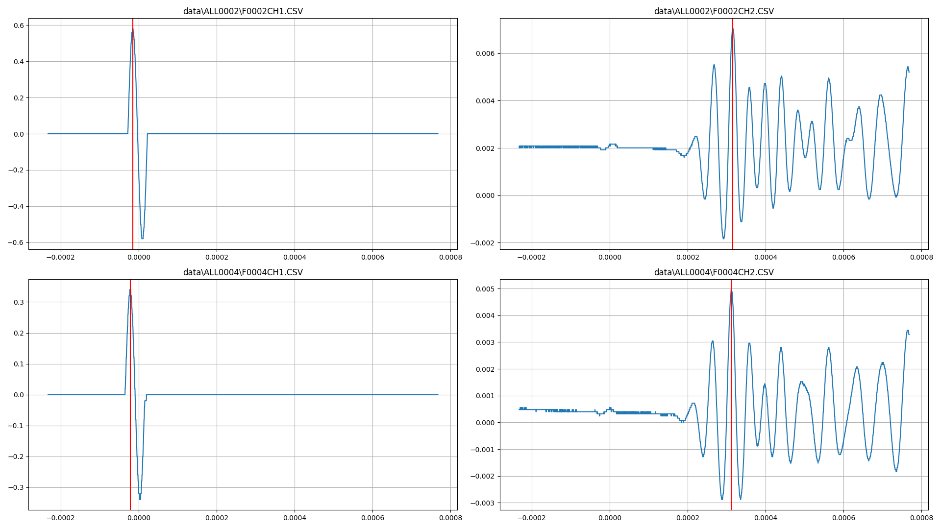
 |  |  |  |  |  |  |  |  |  | -0.0002072 | 0 | 0.00208 |  | -0.0002072
 |  |  |  |  |  |  |  |  |  | -0.0002068 | 0 | 0.00208 |  | -0.0002068
 |  |  |  |  |  |  |  |  |  | -0.0002064 | 0 | 0.002 |  | -0.0002064
 |  |  |  |  |  |  |  |  |  | -0.000206 | 0 | 0.00208 |  | -0.000206
 |  |  |  |  |  |  |  |  |  | -0.0002056 | 0 | 0.00208 |  | -0.0002056
 |  |  |  |  |  |  |  |  |  | -0.0002052 | 0 | 0.002 |  | -0.0002052
 |  |  |  |  |  |  |  |  |  | -0.0002048 | 0 | 0.00208 |  | -0.0002048
 |  |  |  |  |  |  |  |  |  | -0.0002044 | 0 | 0.00208 |  | -0.0002044
 |  |  |  |  |  |  |  |  |  | -0.000204 | 0 | 0.002 |  | -0.000204
 |  |  |  |  |  |  |  |  |  | -0.0002036 | 0 | 0.00208 |  | -0.0002036
 |  |  |  |  |  |  |  |  |  | -0.0002032 | 0 | 0.00208 |  | -0.0002032
 |  |  |  |  |  |  |  |  |  | -0.0002028 | 0 | 0.00208 |  | -0.0002028
 |  |  |  |  |  |  |  |  |  | -0.0002024 | 0 | 0.00208 |  | -0.0002024
 |  |  |  |  |  |  |  |  |  | -0.000202 | 0 | 0.00208 |  | -0.000202
 |  |  |  |  |  |  |  |  |  | -0.0002016 | 0 | 0.002 |  | -0.0002016
 |  |  |  |  |  |  |  |  |  | -0.0002012 | 0 | 0.00208 |  | -0.0002012
 |  |  |  |  |  |  |  |  |  | -0.0002008 | 0 | 0.002 |  | -0.0002008
 |  |  |  |  |  |  |  |  |  | -0.0002004 | 0 | 0.002 |  | -0.0002004
 |  |  |  |  |  |  |  |  |  | -0.0002 | 0 | 0.00208 |  | -0.0002
 |  |  |  |  |  |  |  |  |  | -0.0001996 | 0 | 0.002 |  | -0.0001996
 |  |  |  |  |  |  |  |  |  | -0.0001992 | 0 | 0.00208 |  | -0.0001992
 |  |  |  |  |  |  |  |  |  | -0.0001988 | 0 | 0.00208 |  | -0.0001988
 |  |  |  |  |  |  |  |  |  | -0.0001984 | 0 | 0.00208 |  | -0.0001984
 |  |  |  |  |  |  |  |  |  | -0.000198 | 0 | 0.00208 |  | -0.000198
 |  |  |  |  |  |  |  |  |  | -0.0001976 | 0 | 0.00208 |  | -0.0001976
 |  |  |  |  |  |  |  |  |  | -0.0001972 | 0 | 0.00208 |  | -0.0001972
...

